关系图
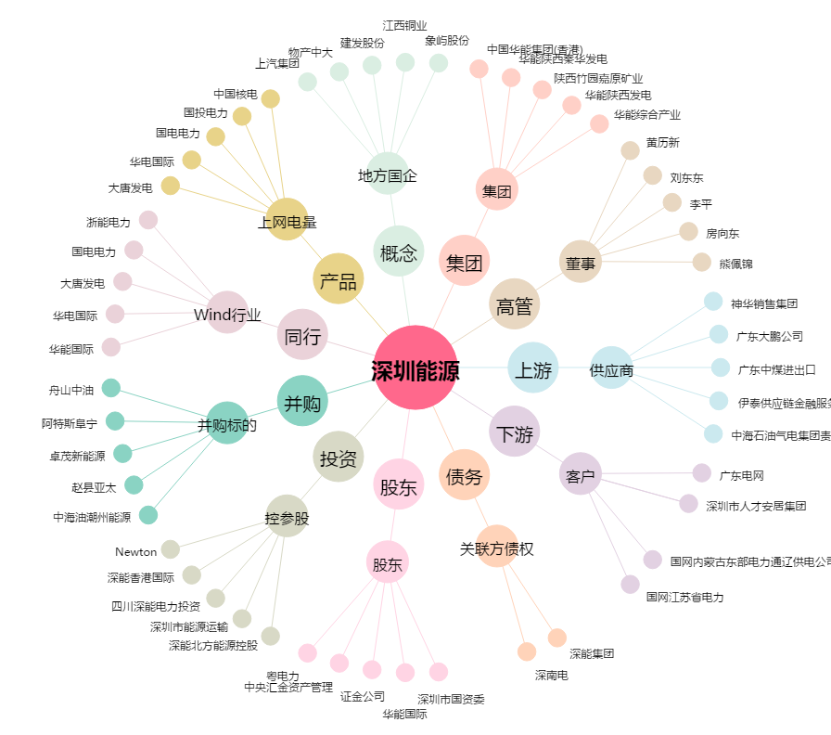
深圳能源[000027.SZ] - 关系概览图

